微生信示例140 (仅上调或者下调）

goterm | category | totalnumber | termnumber | pvalue | up_regulated | rich_factor | 微生信，您身边的数据分析，可视化专家
GO:0010498 | BP | 1200 | 470 | 6.75E-07 | 40 | 0.085106383 | https://www.bioinformatics.com.cn/plot_basic_go_pathway_circlize_plot_140
GO:0061136 | BP | 1200 | 189 | 1.02E-06 | 36 | 0.19047619
GO:0032434 | BP | 1200 | 131 | 1.80E-06 | 35 | 0.267175573 | 输出示例图
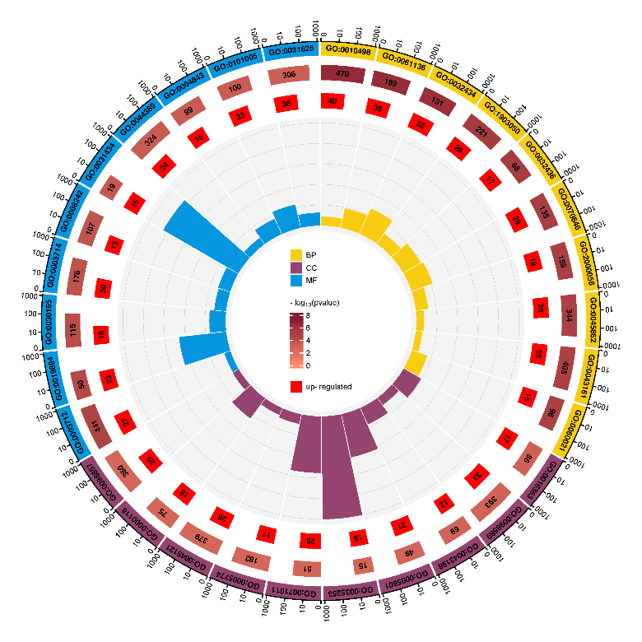
GO:1903050 | BP | 1200 | 221 | 7.76E-06 | 26 | 0.117647059
GO:0032436 | BP | 1200 | 88 | 8.38E-06 | 17 | 0.193181818
GO:0070646 | BP | 1200 | 135 | 1.39E-05 | 29 | 0.214814815
GO:2000058 | BP | 1200 | 159 | 1.52E-05 | 19 | 0.119496855
GO:0045862 | BP | 1200 | 344 | 1.60E-05 | 25 | 0.072674419
GO:0043161 | BP | 1200 | 405 | 1.75E-05 | 25 | 0.061728395
GO:0060021 | BP | 1200 | 96 | 1.82E-05 | 15 | 0.15625
GO:0016363 | CC | 1200 | 88 | 0.00169708 | 17 | 0.193181818
GO:0098589 | CC | 1200 | 393 | 0.002039536 | 33 | 0.083969466
GO:0043198 | CC | 1200 | 69 | 0.00229215 | 12 | 0.173913043
GO:0005801 | CC | 1200 | 49 | 0.002627056 | 21 | 0.428571429
GO:0035253 | CC | 1200 | 15 | 0.002836014 | 15 | 1
GO:0071011 | CC | 1200 | 51 | 0.003134884 | 28 | 0.549019608
GO:0005774 | CC | 1200 | 183 | 0.003332045 | 17 | 0.092896175
GO:0045121 | CC | 1200 | 379 | 0.003458368 | 26 | 0.068601583
GO:0000118 | CC | 1200 | 75 | 0.003491598 | 18 | 0.24
GO:0098857 | CC | 1200 | 380 | 0.003547485 | 25 | 0.065789474
GO:0003712 | MF | 1200 | 441 | 2.21E-05 | 27 | 0.06122449
GO:0019894 | MF | 1200 | 50 | 5.02E-05 | 23 | 0.46 | B站：GO、KEGG富集结果三合一、四合一圈图绘制视频教程
GO:0030165 | MF | 1200 | 115 | 8.80E-05 | 18 | 0.156521739
GO:0003714 | MF | 1200 | 176 | 0.00018774 | 20 | 0.113636364 | 注：
GO:0008242 | MF | 1200 | 107 | 0.000253515 | 13 | 0.121495327
GO:0031434 | MF | 1200 | 19 | 0.000441779 | 16 | 0.842105263
GO:0044389 | MF | 1200 | 324 | 0.000696032 | 24 | 0.074074074
GO:0004843 | MF | 1200 | 99 | 0.000724683 | 16 | 0.161616162
GO:0101005 | MF | 1200 | 100 | 0.000774514 | 23 | 0.23 | 使用问题，或数据分析合作意向
GO:0031625 | MF | 1200 | 306 | 0.001089461 | 38 | 0.124183007 | 请微信扫码联系我们

微生信示例140 (包括上调、下调）
goterm | category | totalnumber | termnumber | pvalue | up_regulated | down_regulated | rich_factor | 微生信，您身边的数据分析，可视化专家
GO:0010498 | BP | 1200 | 470 | 6.75E-07 | 50 | 50 | 0.085106383 | http://www.bioinformatics.com.cn/plot_basic_go_pathway_circlize_plot_140
GO:0061136 | BP | 1200 | 189 | 1.02E-06 | 5 | 5 | 0.19047619
GO:0032434 | BP | 1200 | 131 | 1.80E-06 | 13 | 22 | 0.267175573 | 输出示例图
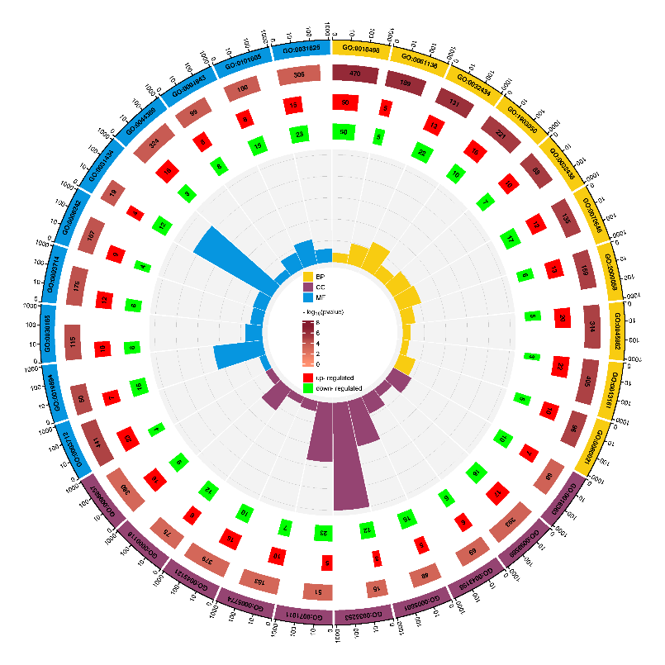
GO:1903050 | BP | 1200 | 221 | 7.76E-06 | 16 | 10 | 0.117647059
GO:0032436 | BP | 1200 | 88 | 8.38E-06 | 10 | 7 | 0.193181818
GO:0070646 | BP | 1200 | 135 | 1.39E-05 | 12 | 17 | 0.214814815
GO:2000058 | BP | 1200 | 159 | 1.52E-05 | 13 | 6 | 0.119496855
GO:0045862 | BP | 1200 | 344 | 1.60E-05 | 20 | 5 | 0.072674419
GO:0043161 | BP | 1200 | 405 | 1.75E-05 | 22 | 3 | 0.061728395
GO:0060021 | BP | 1200 | 96 | 1.82E-05 | 10 | 5 | 0.15625
GO:0016363 | CC | 1200 | 88 | 0.00169708 | 7 | 10 | 0.193181818
GO:0098589 | CC | 1200 | 393 | 0.002039536 | 17 | 16 | 0.083969466
GO:0043198 | CC | 1200 | 69 | 0.00229215 | 6 | 6 | 0.173913043
GO:0005801 | CC | 1200 | 49 | 0.002627056 | 5 | 16 | 0.428571429
GO:0035253 | CC | 1200 | 15 | 0.002836014 | 3 | 12 | 1
GO:0071011 | CC | 1200 | 51 | 0.003134884 | 5 | 23 | 0.549019608
GO:0005774 | CC | 1200 | 183 | 0.003332045 | 10 | 7 | 0.092896175
GO:0045121 | CC | 1200 | 379 | 0.003458368 | 16 | 10 | 0.068601583
GO:0000118 | CC | 1200 | 75 | 0.003491598 | 6 | 12 | 0.24
GO:0098857 | CC | 1200 | 380 | 0.003547485 | 16 | 9 | 0.065789474
GO:0003712 | MF | 1200 | 441 | 2.21E-05 | 23 | 4 | 0.06122449
GO:0019894 | MF | 1200 | 50 | 5.02E-05 | 7 | 16 | 0.46
GO:0030165 | MF | 1200 | 115 | 8.80E-05 | 10 | 8 | 0.156521739
GO:0003714 | MF | 1200 | 176 | 0.00018774 | 12 | 8 | 0.113636364 | 注：
GO:0008242 | MF | 1200 | 107 | 0.000253515 | 9 | 4 | 0.121495327
GO:0031434 | MF | 1200 | 19 | 0.000441779 | 4 | 12 | 0.842105263
GO:0044389 | MF | 1200 | 324 | 0.000696032 | 16 | 8 | 0.074074074
GO:0004843 | MF | 1200 | 99 | 0.000724683 | 8 | 8 | 0.161616162
GO:0101005 | MF | 1200 | 100 | 0.000774514 | 8 | 15 | 0.23 | 使用问题，或数据分析合作意向
GO:0031625 | MF | 1200 | 306 | 0.001089461 | 15 | 23 | 0.124183007 | 请微信扫码联系我们

